карта пш. 3
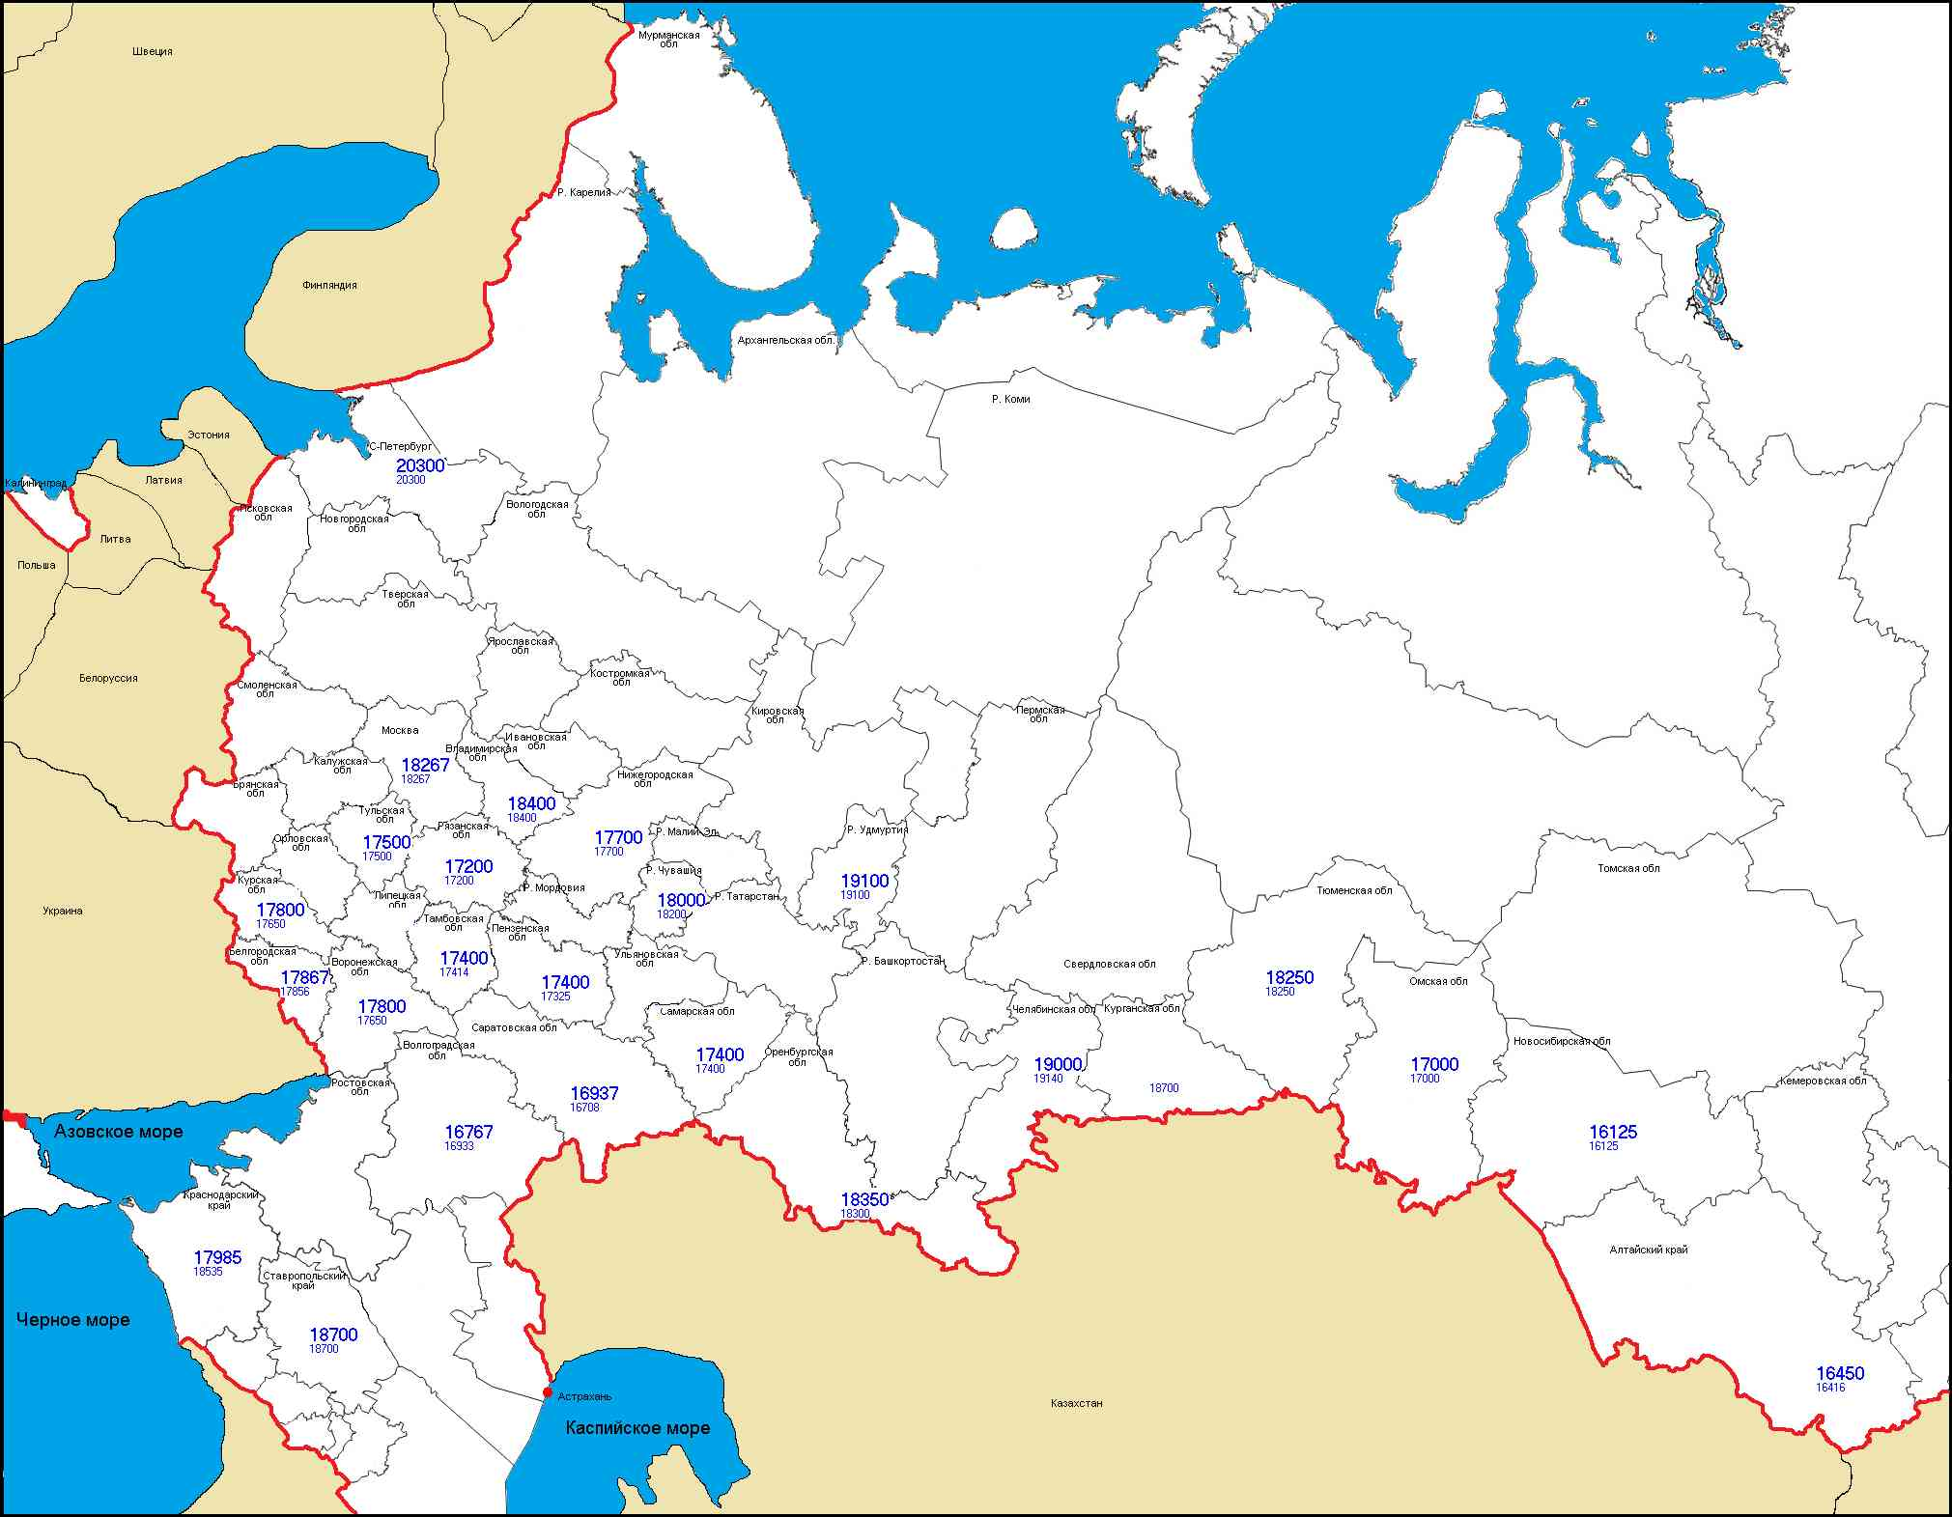
Индексы закупочных цен предприятий-переработчиков по регионам РФ (с НДС), на условиях CPT (франко-склад Покупателя)

карта пш. 4

Индексы закупочных цен предприятий-переработчиков по регионам РФ (с НДС), на условиях CPT (франко-склад Покупателя)

карта фур.

Индексы закупочных цен предприятий-переработчиков по регионам РФ (с НДС), на условиях CPT (франко-склад Покупателя)

карта ячм. фур.

Индексы закупочных цен предприятий-переработчиков по регионам РФ (с НДС), на условиях CPT (франко-склад Покупателя)

